用户场景说明书
类型 | 开发过程规范 | 模板 |  | 用户场景说明书 | 文件名 | 用户场景说明书 |  |  |  | 阶段 | 需求
团队 | Team1 |  |  |  |  |  |  |  |  | 作成 | 王伟文11月28日 | 修改

 |  |  | 用户界面图形如下 |  |  |  | 说明： | 1.用户点击“打开文件”按钮，弹出路径选择对话框11，选择之前保存的txt文件，
 |  |  |  |  |  |  |  |  | 在6中显示。若用户选择的文件不是txt格式，则提示用户“选择txt格式的
 |  |  |  |  |  |  |  |  | 文件”。若用户选择的txt文件不是之前保存成绩的txt文件，则提示“请选择
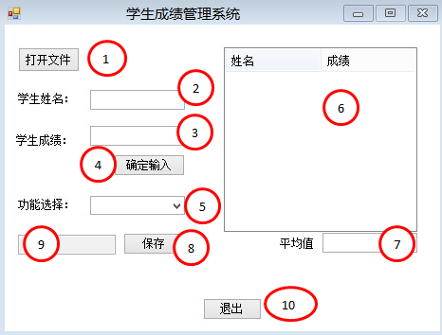
 |  |  |  |  |  |  |  |  | 保存学生成绩的txt文件”。
 |  |  |  |  |  |  |  | 2.输入学生姓名。如果输入为空则提示输入学生姓名。
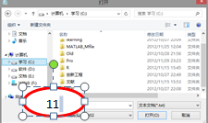
 |  |  |  |  |  |  |  | 3.输入学生成绩。如果输入不是0~100间的float型数字或者输入字符，则提示
 |  |  |  |  |  |  |  |  | 输入0~100间的分数。
 |  |  |  |  |  |  |  | 4.确定输入，进行输入校验，如果输入正确则录入学生数据，并在6中显示。
 |  |  |  |  |  |  |  | 5.选择排序方式，按姓名排序或按成绩排序，并在6中显示排序结果。
 |  |  |  |  |  |  |  | 6.显示已录入的学生数据或者排序结果。
 |  |  |  |  |  |  |  | 7.显示已录入的学生成绩的平均分。
 |  |  |  |  |  |  |  | 8.保存排序结果。
 |  |  |  |  |  |  |  | 9.显示排序路径。
 |  |  |  |  |  |  |  | 10.退出程序。

